상품제안서
뮤스트 A01 휴대용 원터치 커피머신 | 상품코드: F16439

 |  |  |  |  |  |  | 02-412-0044 | www.easy1.co.kr
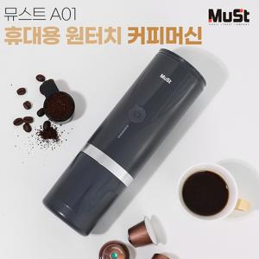 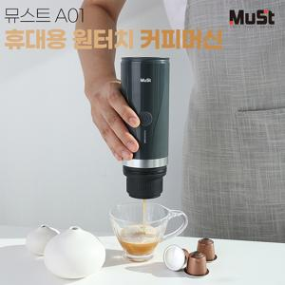

【상세/제작정보】 | 어디든 휴대가 가능한 원터치 커피머신

【인쇄/포장옵션】 | 레이저, 스티커 / 포장지포장

【공급단가】 | 수량 | 30~ | 50~ | 100~ | 300~ | 500~
*VAT별도 | 단가 | 48,960원 | 48,140원 | 46,920원 | 46,100원 | 44,880원

【상품 URL】 | http://www.easy1.co.kr/src/goods_detail.php?gdno=16439

